상품제안서
필기구3종 바닐라 원통세트 | 상품코드: S03142

 |  |  |  |  |  |  | 02-713-8555 | www.synergygift.co.kr
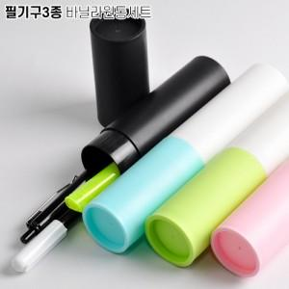

【상세/제작정보】 | 기본수량 미만시 도당 10000원 추가됩니다

【인쇄/포장옵션】 | [케이스] 실크, [필기구] 실크 / 원통케이스

【공급단가】 | 수량 | 100~ | 500~ | 1,000~ | 3,000~ | 5,000~
*VAT별도 | 단가 | 1,180원 | 1,150원 | 1,110원 | 1,060원 | 1,020원

【상품 URL】 | https://www.synergygift.co.kr:443/src/goods_detail.php?gdno=7056

